Sheet1
Nhập hàng và tính giá vốn trong ngành kinh doanh trang sức/kim hoàn. Tôi xin tóm tắt lại logic nghiệp vụ này để bạn có thể chuyển đổi thành các Model trong Django:

Tóm tắt nghiệp vụ (Luồng tính giá vốn)

Quy trình xoay quanh việc tính toán 4 chỉ số cốt lõi: Công gốc, Công vốn, Công bán, và Giá vốn dựa trên các nguồn nhập hàng khác nhau.

Bảng Tổng Hợp Quy Trình Quản Lý Hàng Hóa & Nhập Hàng

Quy trình | Mối quan hệ | Công gốc | Công vốn | Công bán | Đơn giá vốn | Giá vốn (Tổng)
Nhập hàng (Thông thường) | Toa hàng (1-n) Lô hàng | Nhập tay theo SP | CT: Tính theo LV/GD/NCC | CT: Tính theo LV/GD/NCC | Lấy theo LV của lô hàng | (TLV * Đơn giá) + Công vốn + Tiền hột
Nhập hàng món | Toa hàng (1-n) Lô hàng món | 0 | 0 | 0 | Lấy theo LV lô hàng | SL * Đơn giá vốn
Tân trang (THGN) | Phiếu nhận (1-1) Lô hàng tân trang | Lấy theo lô hàng | Lấy theo lô hàng | Người dùng nhập | Lấy theo LV lô hàng | (TLV * Đơn giá) + Công vốn + Tiền hột
Giao thợ (PGTTNT) | PGTTNT (1-n) PNTNT | 0 | 0 | 0 | Lấy theo LV của Phiếu nhận | (TLV * Đơn giá) + Công vốn + Tiền hột

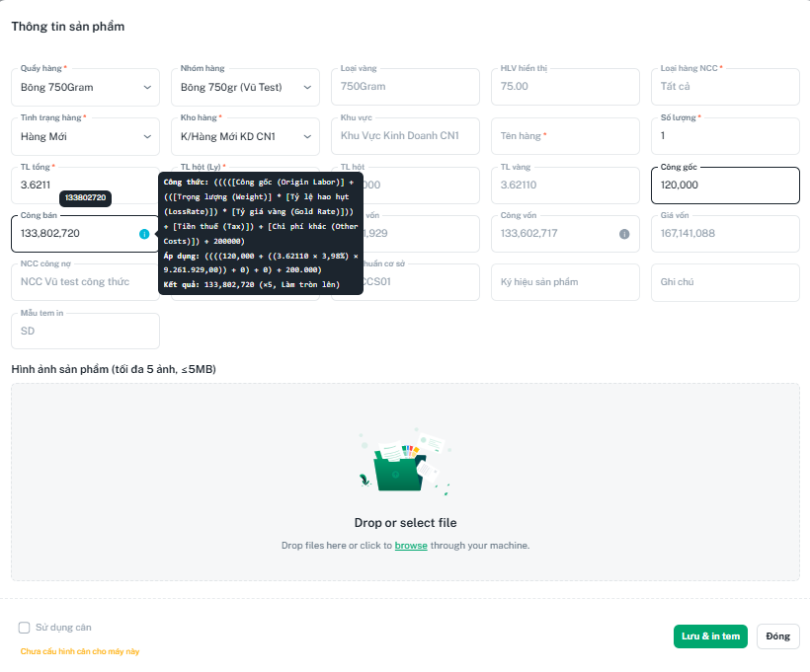
Trong NCC có công thức:
Công vốn = Công gốc + (TLV * Tỷ lệ hao hụt (%) * Tỷ giá vàng (trong Lô hàng)) + Tiền thuế NCC lấy (nếu có trong Lô hàng) + Chi phí khác (nếu có trong Lô hàng).
Công bán = Công vốn + Lợi nhuận mong muốn
Tỷ lệ hao hụt (%)= [1-(Tuổi thu/Tuổi bán)]*100 |  | Ví dụ tuô
Ví đụ tuổi thu 61 tuổi bán 63 => {1-(61/63)}*100%= 3.175% |  |  | 0.031746031746
Tỷ lệ tính khách (%)= Tuỳ nhập
Giải thích các thuật ngữ & Công thức bổ trợ |  |  |  |  |  | 0.003984063745
 |  |  |  |  |  | 0.031746031746
TLV: Trọng lượng vàng (ví dụ: chỉ, phân, ly).

LV: Loại vàng.

GD: Gia công. |  |  |  |  | 33.746 | 16,423,000 | 554,210,558.000 | 415,657,918.500
 |  |  |  |  | 25.3095 | 16,423,000 | 415,657,918.500 | 311,743,438.875
NCC: Nhà cung cấp.

CV / CB: Công vốn / Công bán.

Tiền hột: Giá trị của đá quý/hột gắn trên sản phẩm.

